NY0689 Rev.1
梱 包 手 順 書
顧客名 |  |  | 日本メクトロン株式会社 |  |  |  |  |  | 会社名 |  |  | ミツイ精密株式会社
品番 |  |  | NY0689-18 |  |  |  |  |  | 品名 |  |  | 絶縁カバー

外箱入数 |  |  | 480 |  |  |  |  | 個 | パレットサイズ |  |  | ―
外箱ｻｲｽﾞ |  |  | 340 | × | 340 | × | 250 |  | 1パレット数量 |  |  | ―
外箱No. |  |  | - |  |  |  |  |  | ビニ－ル袋 |  |  | 支給品

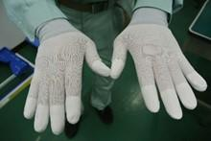
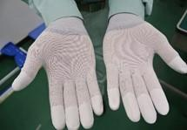
 | ①手袋の着用をする事。
 | 素手で製品に触らない事。
 | ※手袋：SPU-131N
 | ウレタンコ－ティング手袋
 | ※手袋：汚れの有無を確認する事。
 |  |  |  |  |  |  |  |  |  | 手の甲 |  |  |  |  |  |  | 手のひら

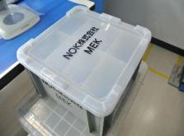
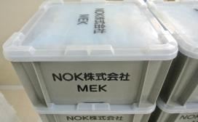
 | ②空箱(グレ－)の用意をする。
 | ※箱の側面に刻印がある事を確認する。
 | ※ケ－ス及び蓋に破損が無い事を確認する。
 | 破損がある場合は使用しない事。

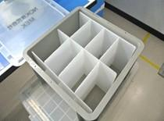
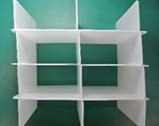
 | ③蓋を開けて、仕切りがある事を確認する。

 |  |  |  |  |  |  |  |  |  |  |  |  |  |  |  | 仕切り

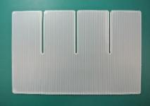
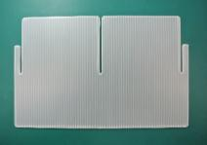

 |  |  |  |  |  |  |  |  | 寸法175*287*3mm:3枚 |  |  |  |  |  | 寸法175*287*3mm:3枚

 |  |  |  |  |  |  |  |  |  |  |  |  | 様式番号 |  |  |  |  | 作成者
 |  |  |  |  |  |  |  |  |  |  |  |  | SZCb013-HH104-1

1
 |  |  |  |  |  |  |  |  |  |  |  |  | 作成日 |  |  |  |  | 承認
 |  | 新規作成 |  |  |  |  |  |  | 小林 |  | 小山 |  | 2024-03-01
改訂 |  | 理由及び内容 |  |  |  |  |  |  | 担当 |  | 承認
梱 包 手 順 書

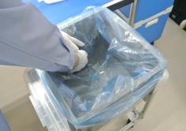
 | ④仕切りを取出し、ビニ－ル袋を入れてから再度仕切りを元に戻す。
 | ※ビニ－ル袋(青色)：日本メクトロン株式会社様支給

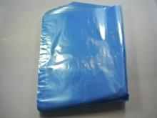
重量測定を行います
★今村係長追記願います
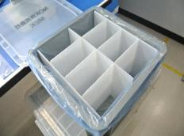

 |  |  |  |  |  |  |  |  | ビニ－ル袋

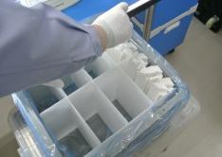
 | ⑤製品は10個を1束とし、纏めて入れる。
 | 1マスに60個を入れる。
 | ※入数：480個入。(1マス 60個×8マス)

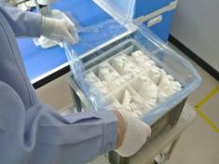
 | ⑥1箱に製品が480個入っている事を確認する。

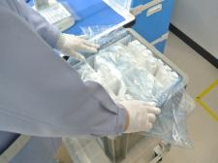
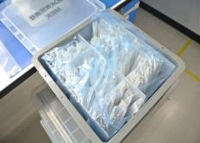
 | ⑦ビニ－ル袋の口を閉じて蓋をする。

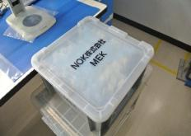

梱 包 手 順 書

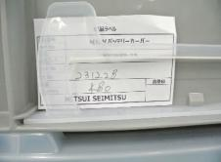
 | ⑧現品票にLot No及び数量を記入し、箱に貼る。
 | （カードホルダーに差し込む）

 |  |  |  |  |  |  |  |  |  |  |  |  |  | 現品票

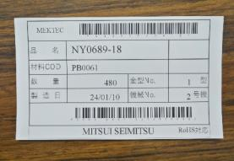
 | ⑨現品票を元に現品ラベルを発行し差替えをする。

 |  |  |  |  |  |  |  |  |  |  |  |  |  | 現品ラベル

 | ⑩受注分の生産が完了後
 | 出荷管理票の赤枠と青枠を記入する。
 | 記入後は、点線で切取り下部を品証に依頼する。
 | ※赤枠の記入方法
 |  | 製品が入っている箱に貼付の現品ラベルから
 |  | Lot No及び、入数×箱数を記入する。

 | ※青枠の記入方法
 |  | 依頼日を記入する。
 |  | Lot No及び、各Lot毎の数量を記入する。

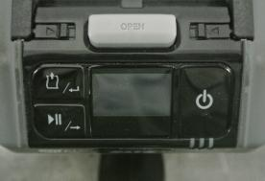
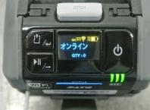
 | ⑪パススル－ラベルの発行準備をする。
 | a. | プリンタを用意し、〇を長押しで電源を入れる。
 |  | □を押して、オンラインである事を確認する。
 |  | ※プリンタの電池は、必ず使用前に
 |  | 充電済と交換をする。(1回/1日)
 |  | ※電池交換時は、□を押してオフラインにする。
 |  | ※プリンタ：1F 成形現場。 |  |  |  |  |  |  |  |  |  |  |  |  |  |  | オンライン状態

梱 包 手 順 書

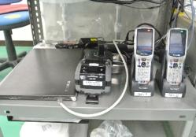
 | b. | ・PCの電源を入れる。
 |  | ※PC：1F 成形現場。
 |  | ※ハンディは、No.1を使用の事。

 |  |  |  |  |  |  |  |  |  |  |  |  |  | プリンタ |  |  | ハンディ No.1

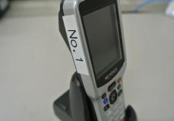
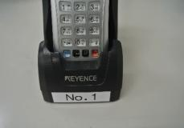

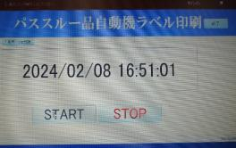
 |  | ・パススル－を選択後、"START"をクリックする。
 |  | STARTをクリックすると時間が表示される。
 |  | ※STARTをクリックしないと
 |  | プリンタからのラベル発行はされない。
 |  | ※作業後は、"STOP"をクリックして終了する。

 | c. | ハンディを用意し、〇を長押しで電源を入れる。
 |  | ※ハンディ：1F 成形現場。

 | d. | ハンディを立ち上げると画面が表示されるので
 |  | "成形品出荷引き当て"を選択しENTを押す。

梱 包 手 順 書

 | e. | ・出荷管理表の納入日を元に
 |  | ハンディの納入日を入力する。
 |  | ・ハンディの"注文番号"にカーソルを合わせ
 |  | 出荷管理票のバーコ－ドを読込む。
 |  |  |  |  |  |  |  |  |  |  |  |  |  |  |  |  | 出荷管理票

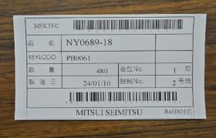
 | f. | ・"出荷ラベルBC"にカーソルを合わせ
 |  | 箱に貼付の現品ラベルのバーコ－ド(下)を
 |  | 読込み"送信"でＥＮＴを押す。
 |  | プリンタよりパススル－ラベルが発行される
 |  | ので品名を確認する事。
 |  |  |  |  |  |  |  |  |  |  |  |  |  |  |  |  | 現品ラベル

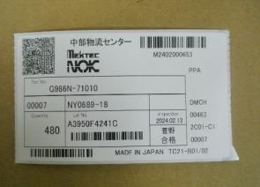
 | g. | 発行されたパススル－ラベルを現品ラベルと
 |  | 差替えをする。
 |  | ※差替え作業は、必ず1枚毎とする。
 |  | ※パススル－ラベルのQRコードが爪に
 |  | かからない様に差し込む。
 |  |  |  |  |  |  |  |  |  |  | パススル－ラベル

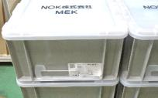
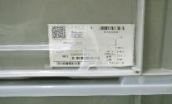

梱 包 手 順 書

梱 包 手 順 書

